Croqui
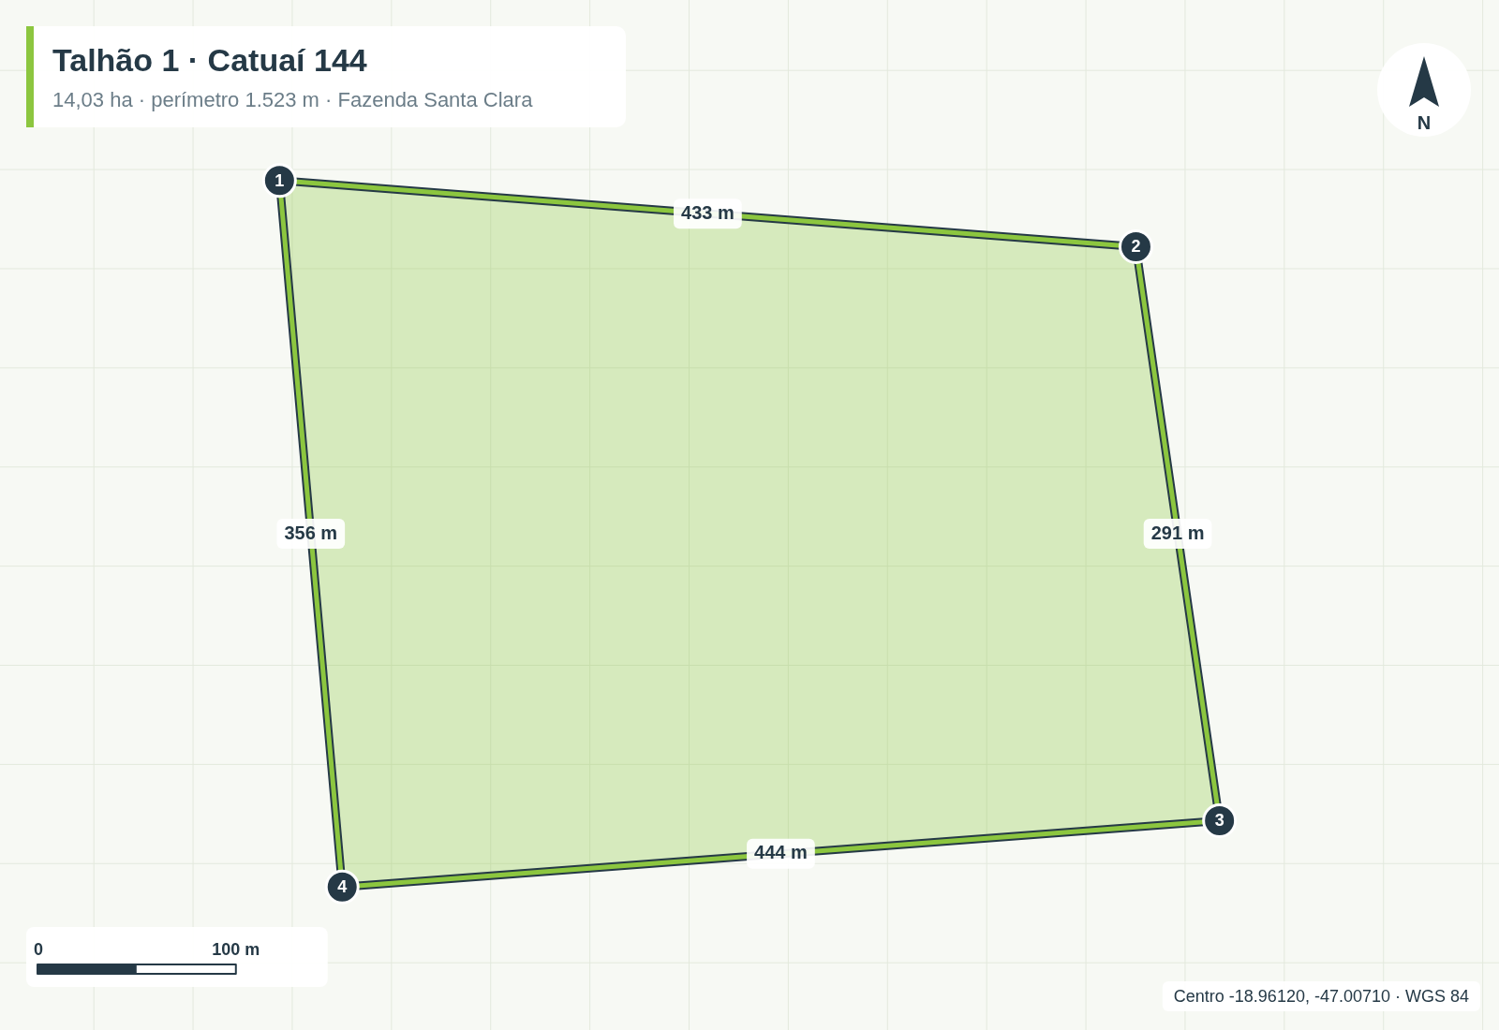
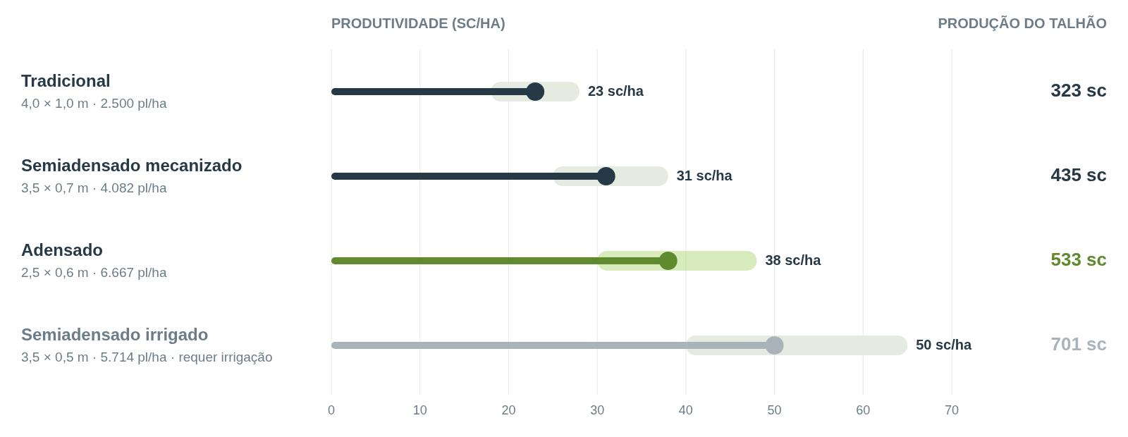
Croqui e gráfico
Talhão 1 · Catuaí 144 · Fazenda Santa Clara

